stg_dom_movimento_transacao
Conferência dos dados da tabela: | dbo.stg_dom_movimento_transacao
Sessão utilizada: | ttadv4500m000

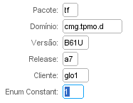
Na lupinha, realizar os seguintes filtros: |  | COD_TRANSACAO | DESCR
 |  | 1 | Inclusão
 |  | 2 | Exclusão

 |  | Pegar a Informação da coluna Constant | Pegar a Informação da coluna Descrição

Selecionar a linha apresentada com as configurações acima e escolher no menu Referências, Enum/Set Data

stg_dom_natureza_lancamento
Conferência dos dados da tabela: | stg_dom_natureza_lancamento
Sessão utilizada: | ttadv4500m000

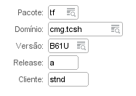
Na lupinha, realizar os seguintes filtros: |  | CD_NATUREZA_LANCAMENTO | DS_NATUREZA_LANCAMENTO
 |  | 1 | Bancos
 |  | 2 | Desconto
 |  | 3 | Multa por atraso de pagamento
 |  | 4 | Diferença de pagamento
 |  | 5 | Lançamento contábil
 |  | 6 | Taxas bancárias
 |  | 7 | Variação cambial
 |  | 8 | Pgto/recebto. adiantado/não-alocado
 |  | 9 | Conta de controle
 |  | 10 | Conta temporária

Selecionar a linha apresentada com as configurações acima e escolher no menu Referências, Enum/Set Data |  | Pegar a Informação da coluna Constant | Pegar a Informação da coluna Descrição

